상품제안서
전사 홍보비치타올 [고급형] | 상품코드: S08758

 |  |  |  |  |  |  | 02-713-8555 | www.synergygift.co.kr
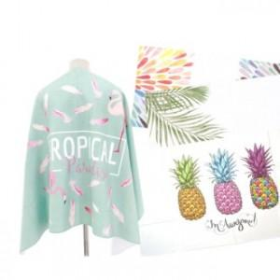 

【상세/제작정보】

【인쇄/포장옵션】 | 풀칼라 / OPP(비닐)

【공급단가】 | 수량 | 100~ | 500~ | 1,000~ | 3,000~ | 5,000~
*VAT별도 | 단가 | 14,580원 | 14,040원 | 13,500원 | 12,960원 | 12,630원

【상품 URL】 | https://www.synergygift.co.kr:443/src/goods_detail.php?gdno=6181

